Sheet1
静岡県借上げ型応急住宅 届出済パネル 申込書
 |  |  |  |  |  |  |  |  |  |  |  | 令和 |  |  | 年 | 月 | 日
 |  |  |  |  |  | (所属支部) |  |  | 東部支部 |  |  |  | 中部支部 |  |  | 西部支部

 |  |  |  | (商号または名称)
 |  |  |  | (ご担当者様)
 |  |  |  | (本件連絡先) |  |  | TEL |  |  |  | ー |  |  | ー
 |  |  |  | ※FAXかE-mail どちらかは必ず入力ください |  |  | FAX |  |  |  | ー |  |  | ー
 |  |  |  |  |  |  | E-mail

(公社)静岡県宅地建物取引業協会 本部事務局 御中
 | 申込先（FAXかメールにてお申し込みください）
 | FAX | 054-245-9730
 | E-mail | hostmaster@shizuoka-takken.or.jp
 | 下記により申し込みます。
品 名 |  |  |  |  | 1口（３枚） |  |  | 注文口数 ※ |  |  |  |  |  | 金 額（×7,920円）
（管理物件等への掲示用） 借上げ型応急住宅 届出済パネル |  |  |  |  | 7,920 |  | 円 |  | 口 | ( |  | 枚 | ) |  |  |  | 円

 |  |  |  |  | ※ 1口（３枚）単位でご注文ください。（送料・消費税込み）
（注） パネル作成業者が読み取りに困らないよう、丁寧に読みやすい字でご記入ください。
商号または名称
掲載連絡先 |  |  | TEL | ー |  | ー
パネル送付先住所 |  |  | 〒 |  | 静岡県
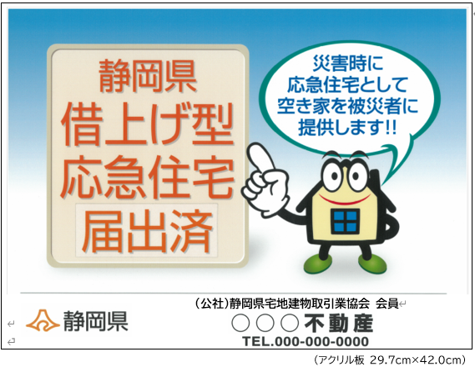

 | ご注文ありがとうございます。 追って、代金の振込先をお知らせ致します。
 |  |  |  |  |  |  | 問合せ先 本部事務局(TEL：054-246-1511)

